Sheet1
 | Tehniskā specifikācija
 | Iebūvējamās mēbeles vizuāli plastiskās mākslas klasei Vangažu mūzikas un mākslas skolā

 | 1. Vispārīgās prasības:
 | 1.1. Visu tehniskajā specifikācijā minēto Preču marku nosaukumi un/ vai to ražotāji ir minēti kā vēlamie, pretendents drīkst piedāvāt attiecīgās Preces ekvivalentus, kas atbilst minētās preces kvalitātei, pielietojumam u.c. Preci raksturojošām īpašībām.
 | 1.2. Pretendents Preces izgatavo, piegādā un uzstāda Pasūtītāja telpās Vangažu Mūzikas un mākslas skolā, Gaujas ielā 2, Vangaži, Ropažu novads, LV-2136
 | 1.3. Pretendentam Prece ir jāpiegādā 45 (četrdesmit piecu) dienu laikā no Līguma noslēgšanas dienas. Preces uzstādīšanas un aprīkošanas laikā Pretendentam jāievēro normatīvajos aktos noteiktās prasības par šāda veida piegādi un uzstādīšanu.
 | 1.4. Līguma izpildes laikā visu Preču krāsu paraugi, faktūru paraugi jāsaskaņo ar Pasūtītāju, PIRMS mēbeļu ražošanas uzsākšanas.
 | 1.5. Minimālais garantijas termiņš ir 36 (trīsdesmit seši) mēneši no pieņemšanas-nodošanas akta parakstīšanas dienas.

 | 2. Prasības tehniskā piedāvājuma sagatavošanai:
 | 2.1. Iepirkumā nepieciešamās Preces izgatavošana, uzstādīšana un piegāde Pretendentam jāveic saskaņā ar Tehniskajā specifikācijā norādītajām minimālajām prasībām. Pielaide mēbeļu izmēros: +/- 5 mm.
 | 2.2. Tehniskais piedāvājums jāsagatavo un jāiesniedz saskaņā ar Tehniskajā specifikācijā noteiktajām prasībām, aizpildot tehniskā piedāvājuma aili/kolonnu.
 | 2.3. Preču izgatavošanā nedrīkst būt izmantotas bērnu veselībai kaitīgas, alerģiskas vielas.
 | 2.4. Piedāvātā Prece un tās komponentes nedrīkst būt iekļautas aizliegto produktu sarakstā, kam piemēro sankcijas, t.i. piedāvātās Preces un tās komponentes netiek pakļautas starptautiskajām vai nacionālajām sankcijām, vai būtisko finanšu un kapitāla tirgus interesi ietekmējošo Eiropas Savienības vai Ziemeļatlantijas līguma organizācijas dalībvalsts noteiktajām sankcijām.

NPK. | Nosaukums, tehniskais apraksts (platums × dziļums × augstums) | Attēls (attēlam ir informatīva nozīme) | Pielikuma rasējums | Skaits | Pretendenta piedāvājuma apraksts, ražotājs, attēls vai informācija, kur pasūtītājs var iepazīties ar piedāvātās preces attēlu
1. | Skapja konstrukcija 6000x600x900mm (skatīt pielikumu – rasējumu) | Krāsu variācijas: Egger 18 mm, Baložu pelēks vai Egger 18 mm, Akmens pelēks | 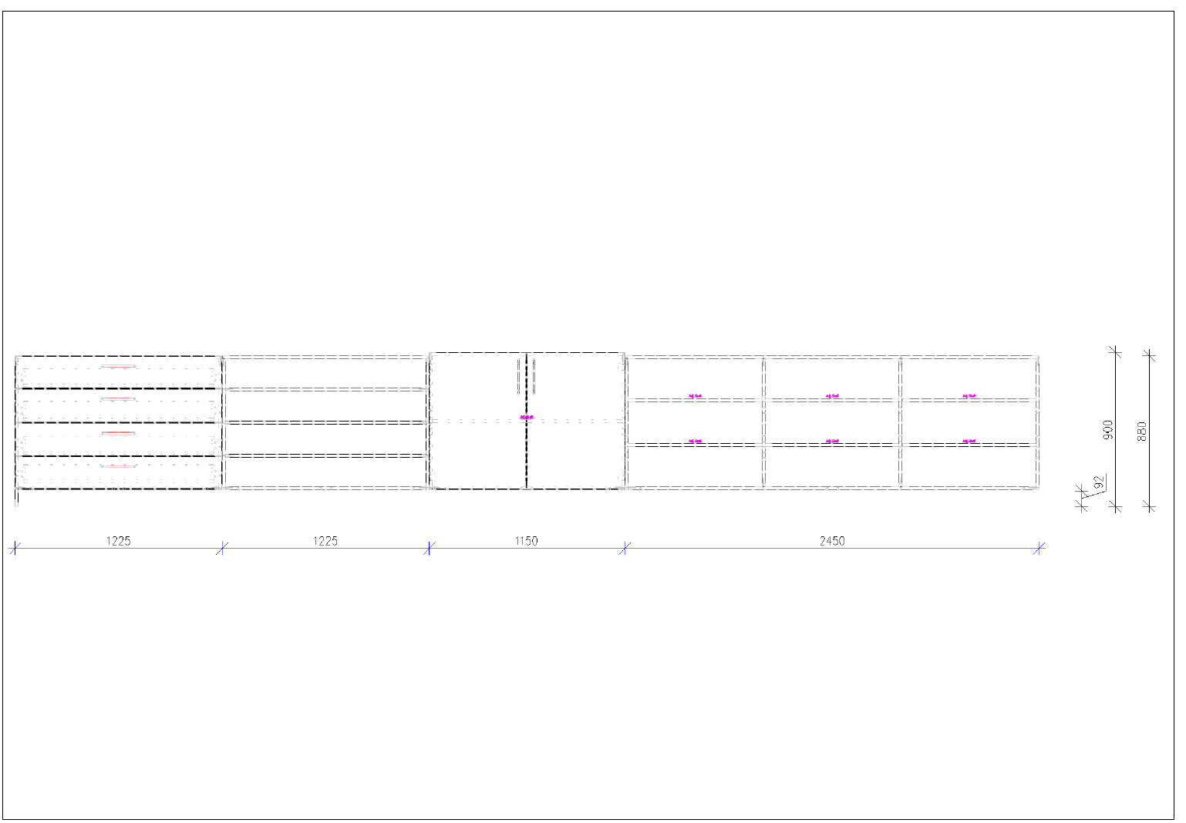 | 1
 | Materiāls Egger lamināts 18mm, apstrādāts ar AirTec ABS malu 2 mm (mašīnapstrāde, piekausēta nevis līmēta), savienots ar minifix savilcējiem. Furnitūra no Hafele un BLUM (BLUM viras un atvilktņu mehānismi), AXILO regulējamās kājas, rokturus saskaņot ar pasūtītāju.
2. | Skapja konstrukcija 4600x600x900mm (skatīt pielikumu – rasējumu) | Krāsu variācijas: Egger 18 mm, Baložu pelēks vai Egger 18 mm, Akmens pelēks | 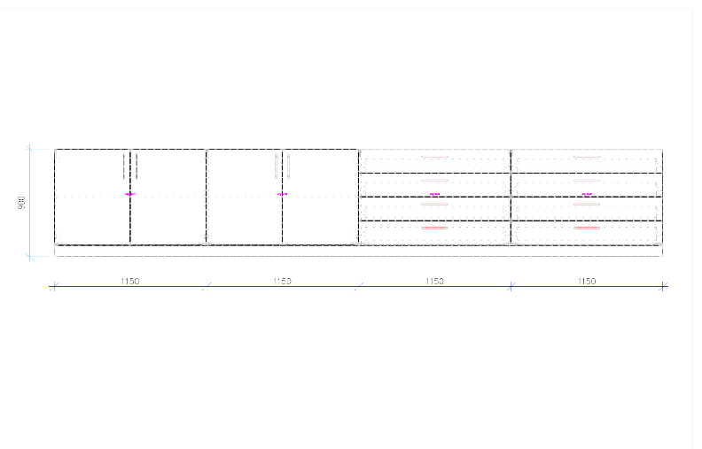 | 1
 | Materiāls Egger lamināts 18mm, apstrādāts ar AirTec ABS malu 2 mm (mašīnapstrāde, piekausēta nevis līmēta), savienots ar minifix savilcējiem. Furnitūra no Hafele un BLUM (BLUM viras un atvilktņu mehānismi), AXILO regulējamās kājas, rokturus saskaņot ar pasūtītāju.
3. | Kumodes izmēri 1500x600x900mm, skapja izmēri 1500x2500x600. Savstarpēji stiprinātas, regulējami plaukti. | Krāsu variācijas: Egger 18 mm, Baložu pelēks vai Egger 18 mm, Akmens pelēks | 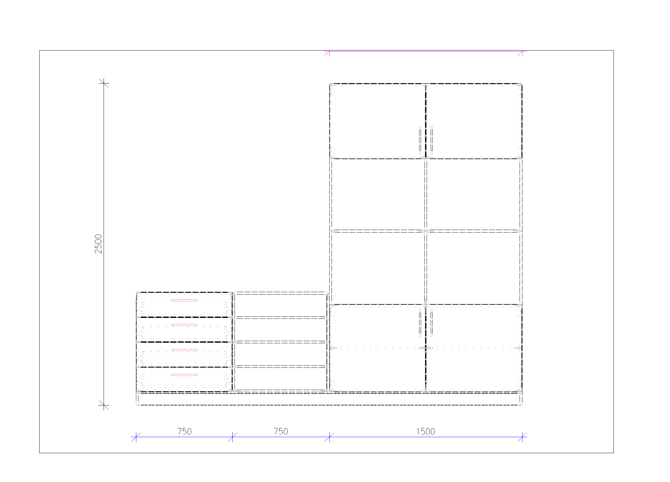 | 1
 | Materiāls Egger lamināts 18mm, apstrādāts ar AirTec ABS malu 2 mm (mašīnapstrāde, piekausēta nevis līmēta), savienots ar minifix savilcējiem. Furnitūra no Hafele un BLUM (BLUM viras un atvilktņu mehānismi), AXILO regulējamās kājas, rokturus saskaņot ar pasūtītāju.

Pieļaujamā atkāpe aprīkojuma gabarītizmēriem var būt maksimums +/- 5 vienības no attiecīgā gabarītizmēra
Mēbeļu izmaksas norādītas ar iekļautām piegādes un montāžas izmaksām.

